Sheet1
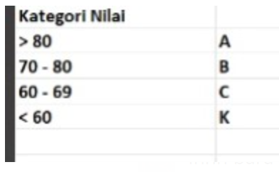
 |  |  | Row Labels | Average of Average | Kategori
 |  |  | Erna Herlina | 94 | A
 |  |  | Andreas Asmara | 89 | A
 |  |  | Annisa Nurfitriani | 85 | A
 |  |  | Fitri Nuzulianti Nur Endang | 84 | A
 |  |  | Maudina Racmawati | 81 | A
 |  |  | Fitri Febriani Edi Putri | 80 | A
 |  |  | Yulan Septian | 80 | A
 |  |  | Gunawan Indrianto | 79 | B
 |  |  | Siti Nur Aisyah | 78 | B
 |  |  | Diah Kusumawardhani | 76 | B
 |  |  | Mukhammad Surya | 76 | B
 |  |  | Kisty Riagustina | 75 | B
 |  |  | Lilik Saroni | 75 | B
 |  |  | Rizky Dwi Anggoro | 75 | B
 |  |  | Adhi Prasetia Utama | 70 | B
 |  |  | Grand Total | 81

Penilaian Auditor Kuartal 1 2024
Auditor | Nilai Rata-rata | Kategori
Erna Herlina | 94 | A
Andreas Asmara | 89 | A
Annisa Nurfitriani | 85 | A
Fitri Nuzulianti Nur Endang | 84 | A
Maudina Racmawati | 81 | A
Fitri Febriani Edi Putri | 80 | A
Yulan Septian | 80 | A
Gunawan Indrianto | 79 | B
Siti Nur Aisyah | 78 | B
Diah Kusumawardhani | 76 | B
Mukhammad Surya | 76 | B
Kisty Riagustina | 75 | B
Lilik Saroni | 75 | B
Rizky Dwi Anggoro | 75 | B
Adhi Prasetia Utama | 70 | B
All Auditor | 81 | A

Row Labels | Count of Auditor | Average of Nilai Rata-rata | Row Labels | Average of Nilai Rata-rata
A | 7 | 84.68 | A | 84.68
B | 8 | 75.68 | B | 75.68
Grand Total | 15 | 79.88 | Grand Total | 79.88
Penilaian Auditor Berdasarkan Kategori
Rata Rata Nilai Auditor berdasarkan Kategori

